상품제안서
소울레인트리 직사각도마 (중) | 상품코드: S30430

 |  |  |  |  |  |  | 02-713-8555 | www.synergygift.co.kr
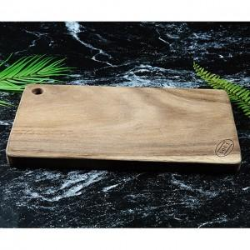

【상세/제작정보】 | <p>★ 택배비 별도상품입니다. 박스당 12개입각, 5,000원 발생​</p>

【인쇄/포장옵션】 | 레이저 / 포장불가능

【공급단가】 | 수량 | 50~ | 100~ | 500~ | 1,000~ | 2,000~
*VAT별도 | 단가 | 16,200원 | 15,600원 | 15,000원 | 14,400원 | 14,040원

【상품 URL】 | https://www.synergygift.co.kr:443/src/goods_detail.php?gdno=30430

